IOS10657
CONTRÔLE DES CAPACITES DE LEVAGE SUIVANT ISO 10567 - ADEQUATION DU GODET A LA MACHINE

Pour contrôler les capacités de levage de votre machine, il vous suffit de compléter les cases en gris clair. Les cases vertes sont calculées. (Document non contractuel).
Descriptif |  | Configuration 1 | Configuration 2
 |  | Descriptif Configuration 1 | Descriptif Configuration 2
Données du Tableau de charges | POSITION DU CHASSIS | TRAVERS = 360° | TRAVERS = 360°
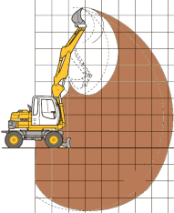
 | Portée | 4,100 | 4,100 | mm
 | Capacité de levage | 400 | 275 | daN
 | Limitation par | Basculement | Basculement
 | Coefficient de sécurité suivant ISO10567 | 0.75 | 0.75
 | Poids du godet inclus dans l'abaque | 0 | 0 | daN
 | Levage brut sans godet | 533 | 367 | daN
Matériau | Choix du matériau travaillé | Terre trempée meuble | Terre végétale
 | Ameublissement classique | 79% | 69%
 | Densité nominale du matériau ameubli | 1.60 | 0.95 | t/m3
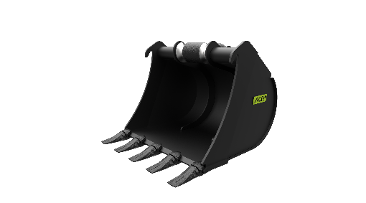
Attache rapide et Outil | Capacité du godet | 0.092 | 0.086 | m3
 | Poids de la charge | 147 | 82 | daN
 | Poids du godet | 121 | 74 | daN
 | Poids de l'attache rapide | 35 | 35 | daN
 | Coupleur + Godet + Charge/0,75 | 401 | 245 | daN
VERDICT | Résultats sous la responsabilité de l'utilisateur |  |  | Version 3.2 09/2018
 |  | OK : 32,9% SOIT : 132 daN | OK : 49,6% SOIT : 121,5 daN

Résultats sous la responsabilité des l'utilisateur. |  | TRAVERS = 360° | Basculement
 |  | LONG | Hydraulique

